english
SOPRAS TEK - MEASURING DRY SUITS |  |  |  | Personal info and more info/comments

1 | head circumference | not needed no hood is included | cm | Name |  |  |  | Gender (M/F):
2 | head length | not needed no hood is included | cm | Email: |  |  | Phone
3 | face width | not needed no hood is included | cm | Address:
4 | face height | not needed no hood is included | cm
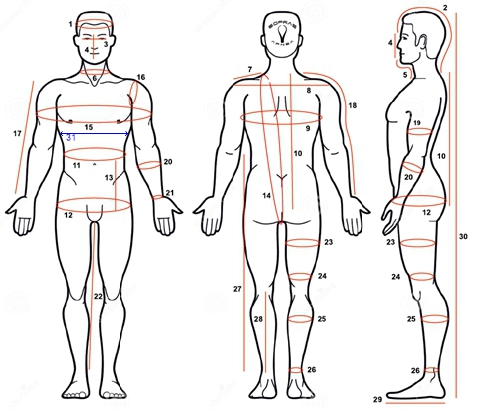
5 | length of chin and neck | not needed no hood is included | cm
6 | neck circumference | the largest point | cm
7 | width of the shoulder | from the neck to the shoulder joint | cm
8 | back width | from shoulder to shoulder bone | cm
9 | chest circumference | around nipple level (largest point) | cm
10 | torso lenght I. | From the seventh vertebra to the hip level | cm
11 | waist circumference | around navel anyway the largest point | cm
12 | hip circumference | largest point | cm
13 | length between waist and hips | not needed | cm
14 | torso overall length | All around your torso from crotch to shoulder and back | cm
15 | chest circumference incl. arms | all around your torso and arms | cm
16 | circumference of shoulder | from armpit through shoulder joint and back | cm
17 | hand length I. | from shoulder joint to wrist bone | cm
18 | hand length II. | from neck to wrist bone | cm
19 | biceps circumference | widest spot | cm
20 | circumference of forearm | largest point | cm
21 | wrist circumference | narrowest point over wrist bone | cm
22 | inner leg length | from crotch to ankle | cm
23 | thigh circumference I. | widest spot | cm
24 | thigh circumference II. | narrowest point, above knee | cm
25 | calf circumference | the largest point | cm
26 | ankle circumference | narrowest point, above ankle bone | cm
27 | length of trousers | from waist to ankle | cm | Colour: | Black | Orange | Red | Petrol | Blue
28 | calf length | from bend below the knee to ankle | cm | Slaggo/Orust (Y/N) |  |  | Seals (Latex, Silicone TPE)
29 | foot length/size | flat | cm | Trigon Pee Valve (Y/N) |  |  | Boot/Sock:
30 | total height |  | cm | Comments:
31 | ***circumference under breast level *** - for women |  | cm
32 | body weight |  | kg | Date:
 | Undersuit thickness | light (50gr)- 1, medium (150gr)- 2, heavy (300gr +)- 3 |  | HOW TO PROPERLY TAKE THE MEASUREMENTS WATCH VIDEO ON YOUTUBE:
 | Undersocks | 1 thin, 2 thick |  | https://www.youtube.com/watch?v=KCpxaMpj9ZA

